はじめに（お読みください）
利用規約
この利用規約(以下「本規約」といいます。)は、一般社団法人住宅性能評価・表示協会(以下「当協会」といいます。)が著作権を有する「部位の熱貫流率計算シート(木造用・RC造用)」を提供するサービス(以下「本サービス」といいます。)の利用条件を定めるものです。ご利用のみなさま(以下「利用者等」といいます。)には、本規約に従って、本サービスをご利用いただきます。
なお、本規約に違反した場合、以後、本サービスを利用することはできません。本規約に違反したにもかかわらず利用を続けた場合、著作権侵害になりますのでご注意ください。
第1条(適用)
①本規約は、利用者等と当協会との間の本サービスの利用に関わる一切の関係に適用されるものとします。
②本サービスは、事業者向けのサービスであり、消費者が利用することはできません。
③本サービスには、不具合やバグが生じる場合があることをあらかじめご了承ください。
④本サービスは、作成環境とExcelバージョンが異なる場合等、動作環境によって、一部の機能が失われるなど、正常に実行されなくなる可能性があることをあらかじめご了承下さい。
⑤本サービスの内容は、国立研究開発法人建築研究所が公表するエネルギー消費性能の評価に関する技術情報の最新版の内容と齟齬がある可能性があることをあらかじめご了承下さい。
第2条(禁止事項)
利用者等は、本サービスの利用にあたり，以下の行為をしてはなりません。
①法令または公序良俗に違反する行為
②本サービスの全部もしくは一部を頒布すること、又は媒体の如何を問わず複製し第三者に譲渡、販売、貸与、もしくは使用許諾する行為
③本サービスの内容等，本サービスに含まれる著作権を侵害する行為
④本サービスによって得られた情報を商業的に利用する行為
⑤不正な目的を持って本サービスを利用する行為
⑥その他，当協会が不適切と判断する行為
第3条（損害賠償）
利用者等は、本規約に違反した場合、以後、本サービスを利用することはできません。利用者等が本規約に違反したにもかかわらず本サービスの利用を続けた場合、当協会に発生した一切の損害について、責任を負うものとします。
第4条(免責事項)
当協会は、事由の如何を問わず、本サービスの使用によって利用者等に発生した一切の損害について、名目の如何を問わず、一切の責任を負わないものとします。
第5条(一般条項)
本規約の解釈にあたっては、日本法を準拠法とします。 以 上
一般社団法人 住宅性能評価・表示協会

利用規約に関して
※上記に同意頂けない場合は入力欄、判定欄等が黒塗りのままとなり利用することができません。
利用規約に同意しない
利用規約に同意し利用する

※当協会では、本サービスに関するお問い合わせは回答できかねます。申請される登録住宅性能評価機関等にお問い合わせください。
※よくある質問については「外皮計算書簡単ガイド」をご一読ください。

入力例
部位U値計算シート ＜部位＞ の熱貫流率【木造用】
木造用入力例：
下図の外壁の入力例です。
※RC造は、別シートでの計算となるため熱橋部の欄はありません。

面積比率法・・・あらかじめ定めてある一般部（断熱部）と熱橋部の面積比率を用いて計算する方法です。
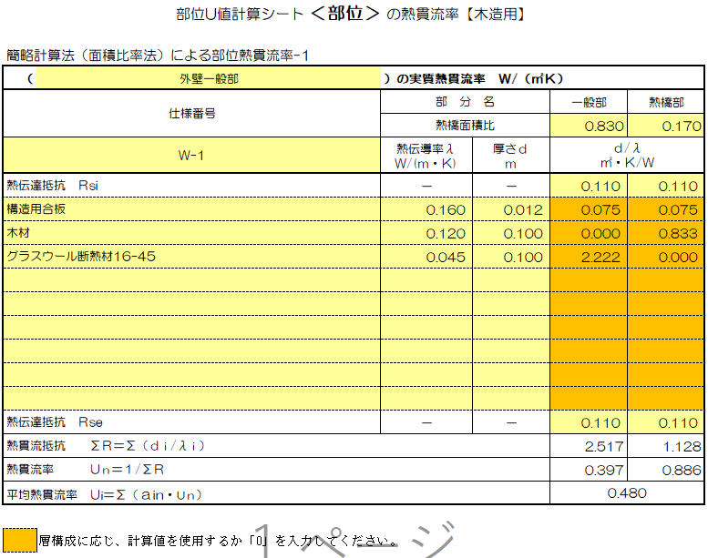

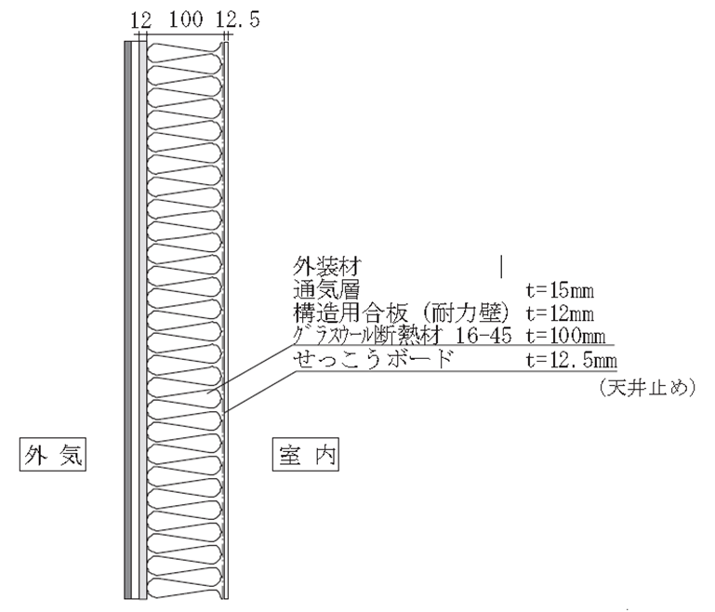
面積比率を入力してください。

室内側表面熱伝達抵抗Rsi を入力してください。

該当しない欄には「0」を入力してください。

外気側表面熱伝達抵抗 Rse を入力してください。

※ 性能値については（国研）建築研究所 「平成28年省エネルギー基準に準拠したエネルギー消費性能の評価に関する技術情報（住宅）」にてご確認下さい。

RC造用
⑨
部位U値計算シート ＜部位＞ の熱貫流率【RC造用】 |  |  |  | 部位U値計算シート ＜部位＞ の熱貫流率【RC造用】 |  |  |  | 部位U値計算シート ＜部位＞ の熱貫流率【RC造用】
部位熱貫流率計算-1 |  |  |  | 部位熱貫流率計算-3 |  |  |  | 部位熱貫流率計算-5
（ | ）の実質熱貫流率 Ｗ/（㎡Ｋ） |  |  | （ | ）の実質熱貫流率 Ｗ/（㎡Ｋ） |  |  | （ | ）の実質熱貫流率 Ｗ/（㎡Ｋ）
仕様番号 | 部 分 名 |  | 一般部 | 仕様番号 | 部 分 名 |  | 一般部 | 仕様番号 | 部 分 名 |  | 一般部
 | 熱伝導率λ Ｗ/(ｍ・Ｋ) | 厚さｄ ｍ | ｄ/λ ㎡・Ｋ/Ｗ |  | 熱伝導率λ Ｗ/(ｍ・Ｋ) | 厚さｄ ｍ | ｄ/λ ㎡・Ｋ/Ｗ |  | 熱伝導率λ Ｗ/(ｍ・Ｋ) | 厚さｄ ｍ | ｄ/λ ㎡・Ｋ/Ｗ
表面熱伝達抵抗 Ｒsi | － | － |  | 表面熱伝達抵抗 Ｒsi | － | － |  | 表面熱伝達抵抗 Ｒsi | － | －

表面熱伝達抵抗 Ｒse | － | － |  | 表面熱伝達抵抗 Ｒse | － | － |  | 表面熱伝達抵抗 Ｒse | － | －
熱貫流抵抗 ΣＲ＝Σ（ｄｉ/λｉ） |  |  | 0.000 | 熱貫流抵抗 ΣＲ＝Σ（ｄｉ/λｉ） |  |  | 0.000 | 熱貫流抵抗 ΣＲ＝Σ（ｄｉ/λｉ） |  |  | 0.000
熱貫流率 Ｕｎ＝１/ΣＲ |  |  |  | 熱貫流率 Ｕｎ＝１/ΣＲ |  |  |  | 熱貫流率 Ｕｎ＝１/ΣＲ

部位熱貫流率計算-2 |  |  |  | 部位熱貫流率計算-4 |  |  |  | 部位熱貫流率計算-6
（ | ）の実質熱貫流率 Ｗ/（㎡Ｋ） |  |  | （ | ）の実質熱貫流率 Ｗ/（㎡Ｋ） |  |  | （ | ）の実質熱貫流率 Ｗ/（㎡Ｋ）
仕様番号 | 部 分 名 |  | 一般部 | 仕様番号 | 部 分 名 |  | 一般部 | 仕様番号 | 部 分 名 |  | 一般部
 | 熱伝導率λ Ｗ/(ｍ・Ｋ) | 厚さｄ ｍ | ｄ/λ ㎡・Ｋ/Ｗ |  | 熱伝導率λ Ｗ/(ｍ・Ｋ) | 厚さｄ ｍ | ｄ/λ ㎡・Ｋ/Ｗ |  | 熱伝導率λ Ｗ/(ｍ・Ｋ) | 厚さｄ ｍ | ｄ/λ ㎡・Ｋ/Ｗ
表面熱伝達抵抗 Ｒsi | － | － |  | 表面熱伝達抵抗 Ｒsi | － | － |  | 表面熱伝達抵抗 Ｒsi | － | －

表面熱伝達抵抗 Ｒse | － | － |  | 表面熱伝達抵抗 Ｒse | － | － |  | 表面熱伝達抵抗 Ｒse | － | －
熱貫流抵抗 ΣＲ＝Σ（ｄｉ/λｉ） |  |  | 0.000 | 熱貫流抵抗 ΣＲ＝Σ（ｄｉ/λｉ） |  |  | 0.000 | 熱貫流抵抗 ΣＲ＝Σ（ｄｉ/λｉ） |  |  | 0.000
熱貫流率 Ｕｎ＝１/ΣＲ |  |  |  | 熱貫流率 Ｕｎ＝１/ΣＲ |  |  |  | 熱貫流率 Ｕｎ＝１/ΣＲ

【参考】建材等の熱物性値
建材等の熱物性値
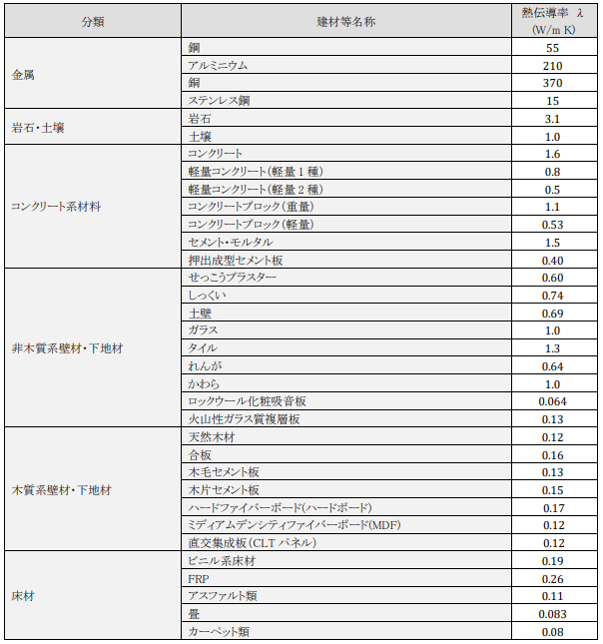
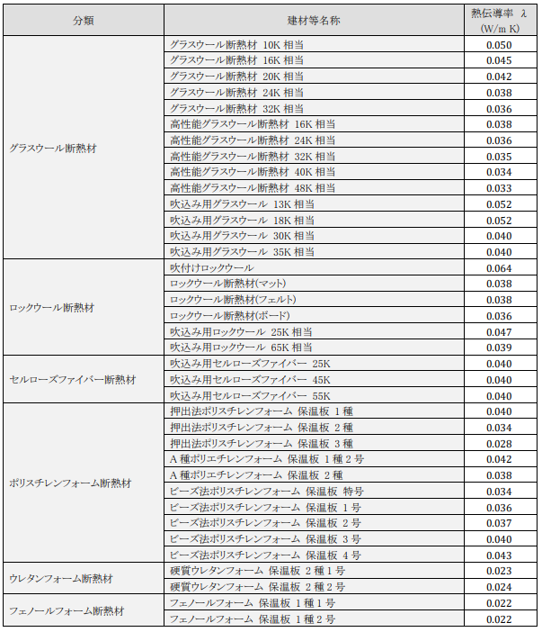

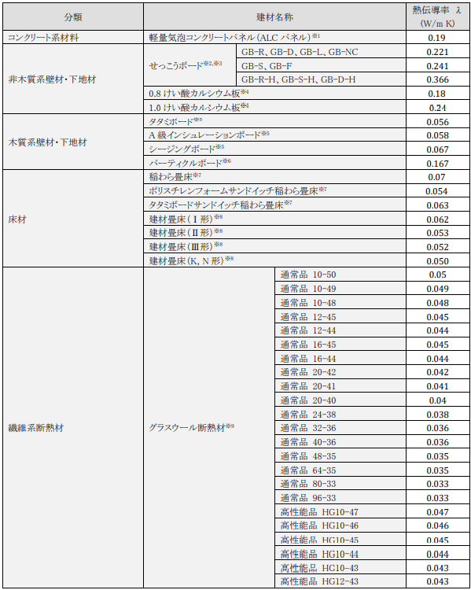
JISで熱物性値の定めのある建材等の熱物性値

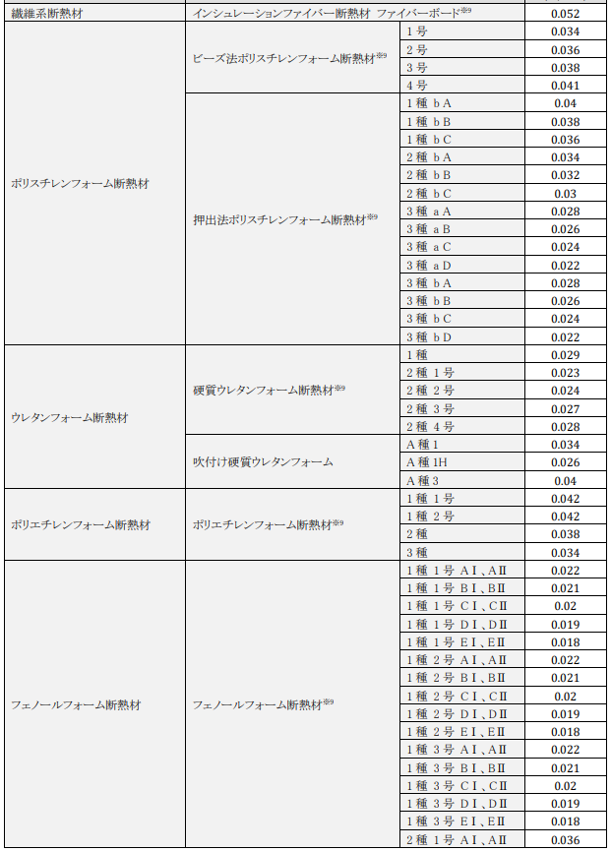

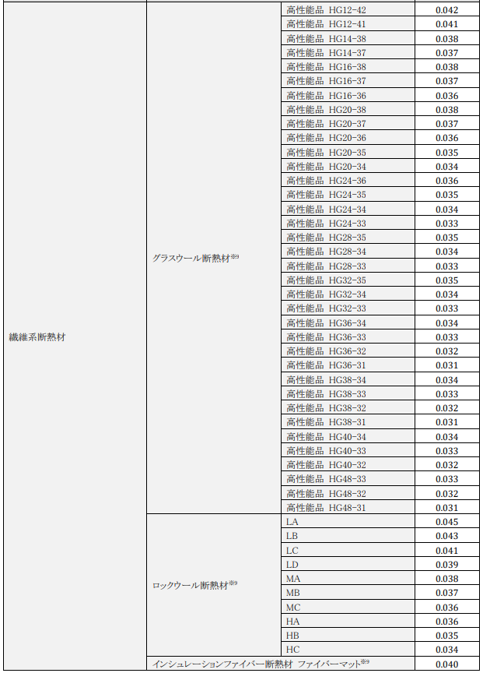

＜本資料について＞
国立研究開発法人建築研究所のHP ＜平成28年省エネルギー基準に準拠したエネルギー消費性能の評価に関する技術情報（住宅）＞のエネルギー消費性能の算定方法 第三章第三節 熱貫流率及び線熱貫流率 付録Aより抜粋

